Botella SXT 5A
 |  | NOMBRE FICHA TÉCNICA DE DE REUSO |  | CÓDIGO 06-1-FT-021

 |  | TIPO DE DOCUMENTO FORMATO | PROCESO MISIONAL | VERSIÓN 001

 |  | FICHA TÉCNICA REUSO DE DISPOSITIVOS: Botella de almacenamiento |  |  | Anexo 1.
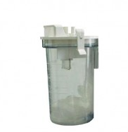 |  | CLASIFICACIÓN DEL RIESGO | II a
 |  | NUMERO DE REUSO | 200 usos
 |  | SERIAL DEL DISPOSITIVO | NO APLICA
 |  | MATERIALES DEL DISPOSITIVO | Acrílico
 |  | PARTES | Botella de almacenamiento y tapa

DEFINICIÓN: |  | Botella para recolección de secreciones
ÁREA DE USO DEL DISPOSITIVO |  | Tras su uso, sumerja el dispositivo inmediatamente en jabón enzimático con el fin de remover materia orgánica y/o secreciones, lavarlo y secarlo. Se procede a llevarlo a la CE en un container, en caso de haber tenido contacto con secreciones de paciente con TBC, VIH o HEPATITIS, llevar en bolsa roja aparte con el rotulo "INFECTADO".
DESINFECCIÓN |  | Sumergido en solución de peróxido de hidrógeno
ESTERILIZACIÓN |  | No aplica
PRECAUCIONES |  | Observar si hay signos de daños grietas o deterioro evidente de las partes que conforman la botella de almacenamiento y la tapa.

DISPOSICIÓN FINAL |  | Después de cumplir su vida útil se desecha en recipiente de riesgo biológico (rojo)

VERIFICACIÓN ANTES DE SU USO
En excelentes condiciones de limpieza y desinfección y estado físico. (no este quebradiza)
PUNTOS A VERIFICAR |  |  | SI | NO
Tapa en buen estado
Botella en buen estado

DESCRIPCIÓN DE LAVADO Y DESINFECCIÓN DE ALTO NIVEL |  |  |  |  | NOMBRE DE AUX
1 | FECHA: | Posterior a la recepción de la botella con tapa por parte del servicio se realiza limpieza con jabón enzimático, se enjuaga, se seca y se realiza desinfección de alto nivel con peróxido de hidrógeno.
2 | FECHA: | Posterior a la recepción de la botella con tapa por parte del servicio se realiza limpieza con jabón enzimático, se enjuaga, se seca y se realiza desinfección de alto nivel con peróxido de hidrógeno.
3 | FECHA: | Posterior a la recepción de la botella con tapa por parte del servicio se realiza limpieza con jabón enzimático, se enjuaga, se seca y se realiza desinfección de alto nivel con peróxido de hidrógeno.
4 | FECHA: | Posterior a la recepción de la botella con tapa por parte del servicio se realiza limpieza con jabón enzimático, se enjuaga, se seca y se realiza desinfección de alto nivel con peróxido de hidrógeno.
5 | FECHA: | Posterior a la recepción de la botella con tapa por parte del servicio se realiza limpieza con jabón enzimático, se enjuaga, se seca y se realiza desinfección de alto nivel con peróxido de hidrógeno.
6 | FECHA: | Posterior a la recepción de la botella con tapa por parte del servicio se realiza limpieza con jabón enzimático, se enjuaga, se seca y se realiza desinfección de alto nivel con peróxido de hidrógeno.
7 | FECHA: | Posterior a la recepción de la botella con tapa por parte del servicio se realiza limpieza con jabón enzimático, se enjuaga, se seca y se realiza desinfección de alto nivel con peróxido de hidrógeno.
8 | FECHA: | Posterior a la recepción de la botella con tapa por parte del servicio se realiza limpieza con jabón enzimático, se enjuaga, se seca y se realiza desinfección de alto nivel con peróxido de hidrógeno.
9 | FECHA: | Posterior a la recepción de la botella con tapa por parte del servicio se realiza limpieza con jabón enzimático, se enjuaga, se seca y se realiza desinfección de alto nivel con peróxido de hidrógeno.
10 | FECHA: | Posterior a la recepción de la botella con tapa por parte del servicio se realiza limpieza con jabón enzimático, se enjuaga, se seca y se realiza desinfección de alto nivel con peróxido de hidrógeno.
11 | FECHA: | Posterior a la recepción de la botella con tapa por parte del servicio se realiza limpieza con jabón enzimático, se enjuaga, se seca y se realiza desinfección de alto nivel con peróxido de hidrógeno.
12 | FECHA: | Posterior a la recepción de la botella con tapa por parte del servicio se realiza limpieza con jabón enzimático, se enjuaga, se seca y se realiza desinfección de alto nivel con peróxido de hidrógeno.
13 | FECHA: | Posterior a la recepción de la botella con tapa por parte del servicio se realiza limpieza con jabón enzimático, se enjuaga, se seca y se realiza desinfección de alto nivel con peróxido de hidrógeno.
14 | FECHA: | Posterior a la recepción de la botella con tapa por parte del servicio se realiza limpieza con jabón enzimático, se enjuaga, se seca y se realiza desinfección de alto nivel con peróxido de hidrógeno.
15 | FECHA: | Posterior a la recepción de la botella con tapa por parte del servicio se realiza limpieza con jabón enzimático, se enjuaga, se seca y se realiza desinfección de alto nivel con peróxido de hidrógeno.
16 | FECHA: | Posterior a la recepción de la botella con tapa por parte del servicio se realiza limpieza con jabón enzimático, se enjuaga, se seca y se realiza desinfección de alto nivel con peróxido de hidrógeno.
17 | FECHA: | Posterior a la recepción de la botella con tapa por parte del servicio se realiza limpieza con jabón enzimático, se enjuaga, se seca y se realiza desinfección de alto nivel con peróxido de hidrógeno.
18 | FECHA: | Posterior a la recepción de la botella con tapa por parte del servicio se realiza limpieza con jabón enzimático, se enjuaga, se seca y se realiza desinfección de alto nivel con peróxido de hidrógeno.
19 | FECHA: | Posterior a la recepción de la botella con tapa por parte del servicio se realiza limpieza con jabón enzimático, se enjuaga, se seca y se realiza desinfección de alto nivel con peróxido de hidrógeno.
20 | FECHA: | Posterior a la recepción de la botella con tapa por parte del servicio se realiza limpieza con jabón enzimático, se enjuaga, se seca y se realiza desinfección de alto nivel con peróxido de hidrógeno.
21 | FECHA: | Posterior a la recepción de la botella con tapa por parte del servicio se realiza limpieza con jabón enzimático, se enjuaga, se seca y se realiza desinfección de alto nivel con peróxido de hidrógeno.
22 | FECHA: | Posterior a la recepción de la botella con tapa por parte del servicio se realiza limpieza con jabón enzimático, se enjuaga, se seca y se realiza desinfección de alto nivel con peróxido de hidrógeno.
23 | FECHA: | Posterior a la recepción de la botella con tapa por parte del servicio se realiza limpieza con jabón enzimático, se enjuaga, se seca y se realiza desinfección de alto nivel con peróxido de hidrógeno.
24 | FECHA: | Posterior a la recepción de la botella con tapa por parte del servicio se realiza limpieza con jabón enzimático, se enjuaga, se seca y se realiza desinfección de alto nivel con peróxido de hidrógeno.
25 | FECHA: | Posterior a la recepción de la botella con tapa por parte del servicio se realiza limpieza con jabón enzimático, se enjuaga, se seca y se realiza desinfección de alto nivel con peróxido de hidrógeno.
26 | FECHA: | Posterior a la recepción de la botella con tapa por parte del servicio se realiza limpieza con jabón enzimático, se enjuaga, se seca y se realiza desinfección de alto nivel con peróxido de hidrógeno.
27 | FECHA: | Posterior a la recepción de la botella con tapa por parte del servicio se realiza limpieza con jabón enzimático, se enjuaga, se seca y se realiza desinfección de alto nivel con peróxido de hidrógeno.
...

Botella de almacenamiento Pulmo
 | NOMBRE FICHA TÉCNICA DE DE REUSO |  | CÓDIGO 06-1-FT-021

 | TIPO DE DOCUMENTO FORMATO | PROCESO MISIONAL | VERSIÓN 001

 | FICHA TÉCNICA REUSO DE DISPOSITIVOS: Botella de almacenamiento Pulmo med
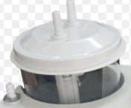 | CLASIFICACIÓN DEL RIESGO | II a
 | NUMERO DE REUSO | Hasta el desgaste
 | SERIAL DEL DISPOSITIVO | NO APLICA
 | MATERIALES DEL DISPOSITIVO | Acrílico
 | PARTES | Botella de almacenamiento y tapa

DEFINICIÓN: | Botella para recolección de secreciones
ÁREA DE USO DEL DISPOSITIVO | Tras su uso, sumerja el dispositivo inmediatamente en jabón enzimático con el fin de remover materia orgánica y/o secreciones, lavarlo y secarlo. Se procede a llevarlo a la CE en un container, en caso de haber tenido contacto con secreciones de paciente con TBC, VIH o HEPATITIS, llevar en bolsa roja aparte con el rotulo "INFECTADO".
DESINFECCIÓN | Sumergido en solución de peróxido de hidrógeno
ESTERILIZACIÓN | No aplica
PRECAUCIONES | Observar si hay signos de daños grietas o deterioro evidente de las partes que conforman la botella de almacenamiento y la tapa.
...

Pistola allience
 |  | NOMBRE FICHA TÉCNICA DE DE REUSO

 |  | TIPO DE DOCUMENTO FORMATO |  | PROCESO MISIONAL

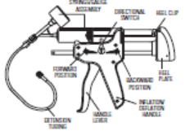 | CLASIFICACION DEL RIESGO |  | II a
 | NUMERO DE REUSO |  | Hasta el desgaste
 | SERIAL DEL DISPOSITIVO |  | Pistola allience
 | MATERIALES DEL DISPOSITIVO |  | No descrito en ficha
 | PARTES

DEFINICIÓN: | Dispositivo Medico utilizado en el acto quirúrgico para procedimiento en gastro enterologuia insuflar balón
AREA DE USO DEL DISPOSITIVO | Tras su uso, limpiarlo con paño impregnado con jabón enzimático con el fin de remover materia orgánica y/o secreciones. Se procede a llevarlo a la CE en un container, en caso de haber tenido contacto con secreciones de paciente con TBC, VIH o HEPATITIS, llevar con el rotulo "INFECTADO".
DESINFECCIÓN | Con un paño impregnado en Solución desinfectante realice desinfección del dispositivo, retire residuos del desinfectante con un paño esteril humedecido con agua esteril, seque con un paño esteril sin pelusas. Empaque
ESTERILIZACIÓN | Verifique el correcto empaque, rotular con la información de la Auxiliar de Central, Fecha de esterilización y de vencimiento de acuerdo al empaque elegido, numero de reuso, Clasificación del Riesgo, colocar la cinta indicadora. Desinfectar con alto nivel sin sumergir, y proceder con el almacenamiento del dispositivo.
PRECAUCIONES | No utilizar otro metodo de desinfeccion, no sumergir
...

Fibras laser
 | NOMBRE FICHA TÉCNICA DE DE REUSO |  | CODIGO 06-1-FT-021

 | TIPO DE DOCUMENTO FORMATO | PROCESO MISIONAL | VERSIÓN 001

 | FICHA TECNICA REUSO DE DISPOSITIVOS:
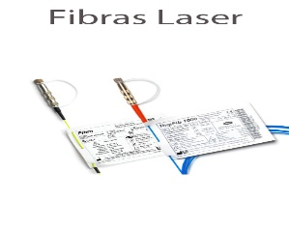 | CLASIFICACION DEL RIESGO | II a
 | NUMERO DE REUSO | 15 VECES
 | SERIAL DEL DISPOSITIVO | Fibra laser lisa
 | MATERIALES DEL DISPOSITIVO | Revestimiento silicona/ETFE/HC/NYLON
 | PARTES | Conector y fibra

DEFINICIÓN: | Dispositivo Medico utilizado en el acto quirúrgico para realizar pricedimiento endoscopicos de urología que requiera fibras laser
AREA DE USO DEL DISPOSITIVO | Tras su uso, sumerja el dispositivo inmediatamente en jabón enzimático con el fin de remover materia orgánica y/o secreciones. Se procede a llevarlo a la CE en un container, en caso de haber tenido contacto con secreciones de paciente con TBC, VIH o HEPATITIS, llevar en bolsa roja aparte con el rotulo "INFECTADO".
DESINFECCIÓN | NO APLICA
ESTERILIZACIÓN | Tras su uso, limpiarlo con paño impregnado con jabón enzimático con el fin de remover materia orgánica y/o secreciones, luego limpiar el conector verificando que siempre este con la tapa puesta y que su interior no este mojado y se observe como espejo, empaque la fibra en su plantilla y verifique el correcto empaque rotulando el numero de usus y la clasificacion de riesgo. Esterilzar con formaldehido 60 °C y proceder con el almacenamiento.
PRECAUCIONES | Verificar humedad y espejo del conector antes del empaque Verificar longitud de la fibra que no este fracturada
...

Valvula espiratoria savina
 | NOMBRE FICHA TÉCNICA DE DE REUSO |  | CODIGO 06-1-FT-021

 | TIPO DE DOCUMENTO FORMATO | PROCESO MISIONAL | VERSIÓN 001

 | FICHA TECNICA REUSO DE DISPOSITIVOS: VALVULA ESPIRATORIA
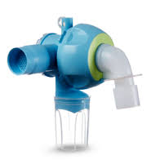 | CLASIFICACION DEL RIESGO | II a
 | NUMERO DE REUSO | Según desgaste o 2 años de uso
 | SERIAL DEL DISPOSITIVO | 8413660 _ 8417050
 | MATERIALES DEL DISPOSITIVO | Poliamida
 | PARTES | Diafragma, anillo, valvula de expiración

DEFINICIÓN: | Válvula de expiración reusable para el empleo de los ventiladores de terapia intensiva Drager.
AREA DE USO DEL DISPOSITIVO | Tras su uso, sumerja el dispositivo inmediatamente en jabón enzimático con el fin de remover materia orgánica y/o secreciones. Se procede a llevarlo a la CE en un container, en caso de haber tenido contacto con secreciones de paciente con TBC, VIH o HEPATITIS, llevar en bolsa roja aparte con el rotulo "INFECTADO".
DESINFECCIÓN | Sumergido en solución de cidex opa
ESTERILIZACIÓN | Esterilización a vapor 134°C durante 15 minutos
PRECAUCIONES | Observar si hay signos de daños grietas o deterioro evidente de las partes que conforman la valvula. Desenroscar el tapón de cierre con la mano y extraerlo junto con la membrana.
...

Mascara CPAP
 | NOMBRE FICHA TÉCNICA DE DE REUSO |  |  | CODIGO 06-1-FT-021

 | TIPO DE DOCUMENTO FORMATO | PROCESO MISIONAL |  | VERSIÓN 001

FICHA TECNICA REUSO DE DISPOSITIVOS
MASCARA CPAP
 |  | CLASIFICACION DEL RIESGO | Clase II a
1
2
 |  | Nº REUSOS | 5
 |  | MATERIALES
7
3
 |  | SILICONA
4

5
 |  | PARTES
 |  | 1-Soporte almohadilla frontal, 2-Tornillo de ajuste,3- Aro plegable facial, 4- Mascara, 5- Pinzas magneticas 6-Codo de 360 grados con valvula antiasfixiante, 7- Arnes.
6
LIMPIEZA
AREA DE USO DEL DISPOSITIVO:
Tras usar la mascara, se procede a retirar el arnes de sostenimiento de la mascara, empacar en container con detergente enzimatico. Posteriormente sera llevado a la CE en un container, en caso de haber tenido contacto con secreciones de paciente con TBC, VIH o HEPATITIS, llevar en bolsa roja aparte con el rotulo "INFECTADO"

CENTRAL DE ESTERILIZACION:
Tras usar la mascara, se procede a retirar el arnes de sostenimiento de la mascara, dicho arnes no debe ser esterilizado o desinfectado con productos quimicos, por ende debe ser lavado con agua y jabon puro, para luego dejar secar al aire libre. La mascara no se desarma, asi que se realiza un lavado minucioso de la mimas, utilizando abundadnte agua, para luego proceder a sumergirlas en container con Detergente Enzimatico para remover materia organica y secresiones, hacer uso de cepillo y jeringas en caso de ser necesario.
...

FILTRO EXPIRATORIO
 | NOMBRE FICHA TÉCNICA DE DE REUSO |  |  | CODIGO 06-1-FT-021

 | TIPO DE DOCUMENTO FORMATO | PROCESO MISIONAL |  | VERSIÓN 001

FICHA TECNICA REUSO DE DISPOSITIVOS
FILTRO EXPIRATORIO
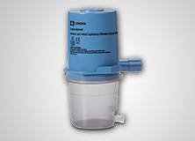 |  | CLASIFICACION DE RIESGO | Clase IIB
 |  | Nº REUSOS | 1 año de uso o 50 ciclos

 |  | MATERIALES

 |  | filtro antibacterial 980

 |  | PARTES
 |  | Vial colector y filtro
...

RESUCITADOR MANUAL ADULTO Y PED
 | NOMBRE FICHA TÉCNICA DE DE REUSO |  |  | CODIGO 06-1-FT-021

 | TIPO DE DOCUMENTO FORMATO |  | PROCESO MISIONAL | VERSIÓN 001

1
FICHA TECNICA REUSO DE DISPOSITIVOS
RESUCITADOR
 |  | CLASIFICACION DEL RIESGO | Clase II a

2
 |  | Nº REUSOS | 150
 |  | MATERIALES

 |  | SILICONA
3

5
 |  | PARTES
 |  | 1-Mascara, 2-Conector espiratorio (membrana de conector+alojamiento de membrana),3-bolsa autoinflable, 4-Valvula de conexión a bolsa con membranas(3), 5-Bolsa de reservorio, 6-Manguera lisa.
4
6
LIMPIEZA
AREA DE USO DEL DISPOSITIVO:
Tras usar el AMBU, se procede a desarmar el dispositivo en cada una de sus partes para luego proceder a sumergirlas en container con Detergente Enzimatico para remover materia organica y secresiones. Posteriormente sera llevado a la CE en un container, en caso de haber tenido contacto con secreciones de paciente con TBC, VIH o HEPATITIS, llevar en bolsa roja aparte con el rotulo "INFECTADO"

CENTRAL DE ESTERILIZACION:
Despues de estar sumergido en jabon enzimatico por un periodo de 10 minutos se procede a enjuagar las partes del AMBU con agua para despues hacer limpieza mecanica con la ayuda de un cepillo de cerdas suaves, se procede luego a secar con aire comprimido, para posterior armado. Comprobar la limpieza mediante visualizacion detallada del dispositivo tras el secado con aire comprimido.
...

Valvas laringeas ADC
 | NOMBRE FICHA TÉCNICA DE DE REUSO |  |  | CODIGO 06-1-FT-021

 | TIPO DE DOCUMENTO FORMATO | PROCESO MISIONAL |  | VERSIÓN 001

FICHA TECNICA REUSO DE DISPOSITIVOS
VALVAS LARINGEAS ADC
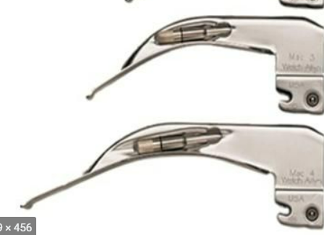 |  | CLASIFICACION DE RIESGO | Clase II a
 |  | Nº REUSOS | Cambiar si se presentan averias o mal funcionamiento

 |  | MATERIALES

 |  | Acero inoxidable resistente

 |  | PARTES
 |  | na
...

MOTOR Y DERMATOMO
 | NOMBRE FICHA TÉCNICA DE DE REUSO |  |  | CODIGO 06-1-FT-021

 | TIPO DE DOCUMENTO FORMATO | PROCESO MISIONAL |  | VERSIÓN 001

FICHA TECNICA REUSO DE DISPOSITIVOS
DERMÁTOMO
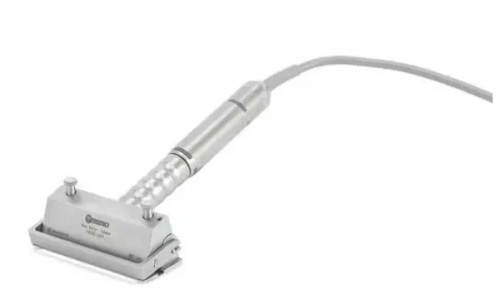 |  | CLASIFICACION DE RIESGO | Clase II a
 |  | Nº REUSOS | Hasta el desgaste o 250 ciclos de esterilización

 |  | MATERIALES

 |  | Metálico

 |  | PARTES
 |  | Motor eléctrico y dermátomo
...

Expansor de tejidos
 | NOMBRE FICHA TÉCNICA DE DE REUSO |  |  | CODIGO 06-1-FT-021

 | TIPO DE DOCUMENTO FORMATO | PROCESO MISIONAL |  | VERSIÓN 001

FICHA TECNICA REUSO DE DISPOSITIVOS
Expansor de tejidos
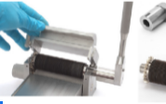 |  | CLASIFICACION DE RIESGO | Clase II a
 |  | Nº REUSOS | El reprocesamiento frecuente del Mesher solo tiene un impacto limitado. El final de la vida útil del producto es normalmente determinado por el desgaste y los daños causados por el uso.

 |  | MATERIALES

 |  | Metálico

 |  | PARTES
 |  | Expansor de tejidos
...

LENTES OPTICOS STORZ
 | NOMBRE FICHA TÉCNICA DE DE REUSO |  |  | CODIGO 06-1-FT-021

 | TIPO DE DOCUMENTO FORMATO | PROCESO MISIONAL |  | VERSIÓN 001

FICHA TECNICA REUSO DE DISPOSITIVOS
LENTES OPTICOS STORZ
 |  | CLASIFICACION DE RIESGO | Clase II a
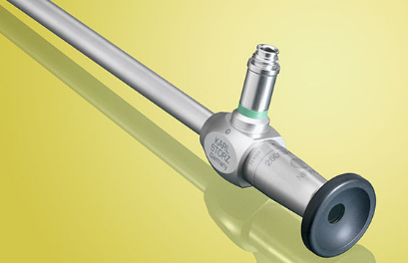
 |  | Nº REUSOS | Hasta el desgaste

 |  | MATERIALES

 |  | Óptica

 |  | PARTES
 |  | Unico

LIMPIEZA
AREA DE USO DEL DISPOSITIVO:
Tras su uso frotar se sumerge completamente en una solución de jabón enzimatico, efectuar la limpieza mecanica con la ayuda de un cepillo y enjuage con agua. Secar con un paño libre de peluzas. Esterilice el lente en vapor 134°C.

DESINFECCION:
Desinfectante de alto nivel
ESTERILIZACION:
Vapor en 134 °C

PRECAUCIONES:
...

Shaver
 | NOMBRE FICHA TÉCNICA DE DE REUSO |  |  | CODIGO 06-1-FT-021

 | TIPO DE DOCUMENTO FORMATO | PROCESO MISIONAL |  | VERSIÓN 001

FICHA TECNICA REUSO DE DISPOSITIVOS
SHAVER INSTITUCIONAL Y EXTERNOS
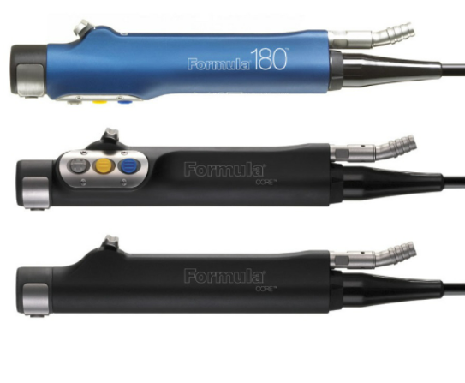 |  | CLASIFICACION DE RIESGO | Clase II a
 |  | Nº REUSOS | Cambiar si se presentan grietas, ruidos o el armazon esta roto.

 |  | MATERIALES

 |  | Metálico

 |  | PARTES
 |  | Unica con lúmenes
...

MANIJA CIELITICA
 | NOMBRE FICHA TÉCNICA DE DE REUSO |  |  | CODIGO 06-1-FT-021

 | TIPO DE DOCUMENTO FORMATO | PROCESO MISIONAL |  | VERSIÓN 001

FICHA TECNICA REUSO DE DISPOSITIVOS
MANIJA CIELITICA
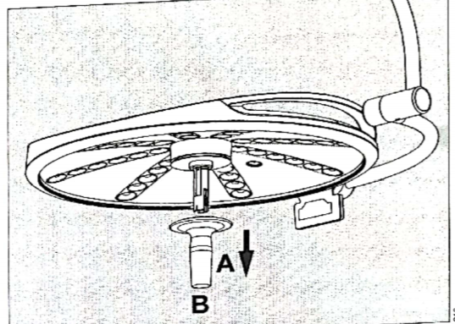 |  | CLASIFICACION DE RIESGO | Clase II a
 |  | Nº REUSOS | Cambiar si se presentan grietas

 |  | MATERIALES

 |  | Plástica

 |  | PARTES
 |  | Unica
...

CABLES ALARGADORES
 |  | NOMBRE FICHA TÉCNICA DE DE REUSO

 |  | TIPO DE DOCUMENTO FORMATO |  | PROCESO MISIONAL

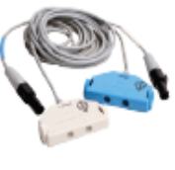 | CLASIFICACION DEL RIESGO |  | II a
 | NUMERO DE REUSO |  | 1 Año
 | SERIAL DEL DISPOSITIVO |  | cables alargadores
 | MATERIALES DEL DISPOSITIVO |  | Metálico
 | PARTES |  | 1 cable

DEFINICIÓN: | Marcapasos externo no implantable, para utilizar en aquellos casos en que está indicada la estimulación a demanda o Asincrónica a corto plazo con fines terapéuticos, profilácticos o de diagnóstico.
AREA DE USO DEL DISPOSITIVO | Tras su uso,limpiarlo con paño impregnado con jabón enzimático con el fin de remover materia orgánica y/o secreciones. Se procede a llevarlo a la CE en un container, en caso de haber tenido contacto con secreciones de paciente con TBC, VIH o HEPATITIS, llevar con el rotulo "INFECTADO".
DESINFECCIÓN | NO APLICA
ESTERILIZACIÓN | Posterior a su limpieza con jabón enzimático, proceda a enjuagar con un paño sin peluzas impregnado con agua, seque y esterilice a vapor en 121 - 134ºC, Verifique el correcto empaque, rotular con la información de la Auxiliar de Central, Fecha de esterilización y de vencimiento de acuerdo al empaque elegido. Esterilizar con Vapor de agua a 134° C , por un tiempo de exposición de 12 o 5 minutos respectivamente y proceder con el almacenamiento del dispositivo.
PRECAUCIONES | No utilizar otro metodo de esterilización
...

